Sheet1
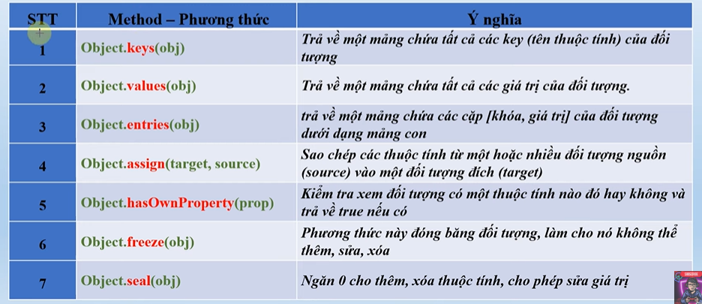
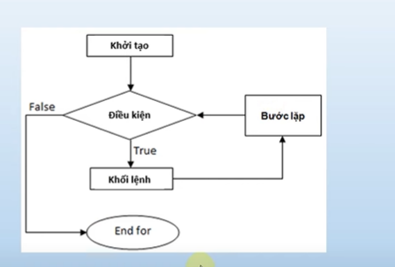

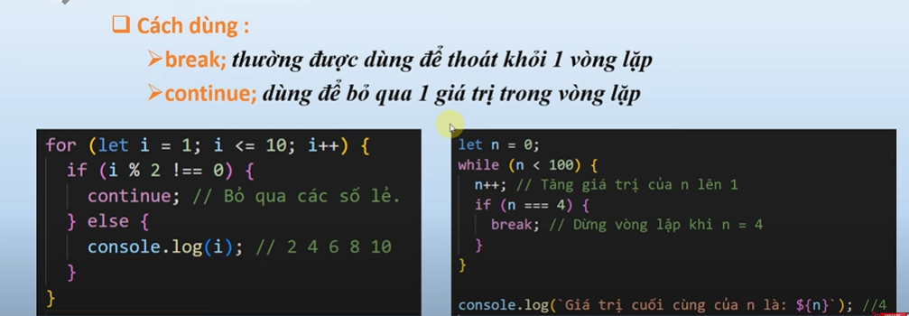
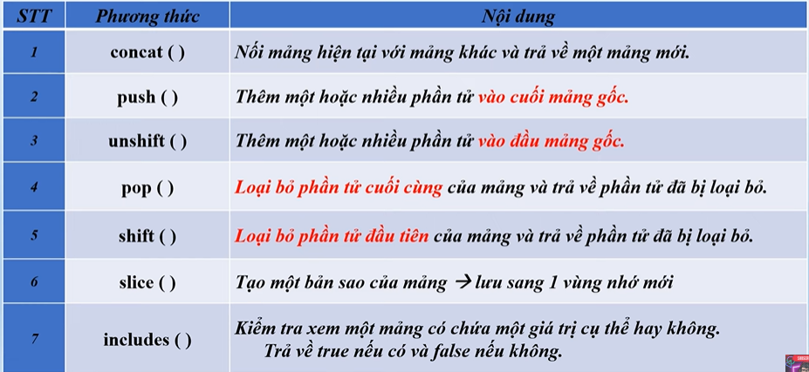
alert | hiện ô thông báo
console.long | xuất tt ra mục consolog
prompt | hàm hiển thị hộp nhập liệu
&& | và
|| | hoặc
! | phủ định
Math,sqrt | căn bậc 2
Math.pow(a, b) | a mũ b | cho biến chạy từ đâu đến đâu mỗi lần lặp tăng mấy đơn vị
Number. islnteger( valie) | Ktr giá trị có phải là số nguyên k

